mapa
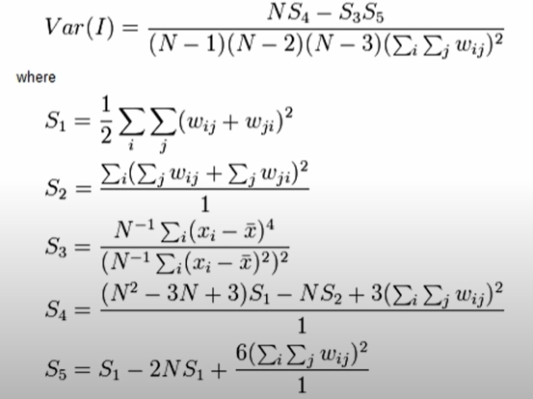
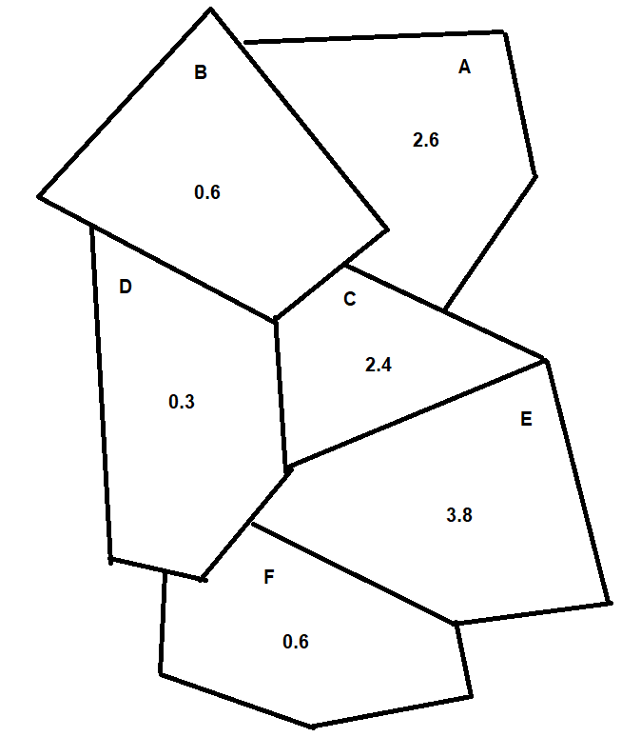
Paso 1

 | A | B | C | D | E | F
A |  | 1 | 1
B | 1 |  | 1 | 1
C | 1 | 1 |  | 1 | 1
D |  | 1 | 1 |  | 1 | 1
E |  |  | 1 | 1 |  | 1
F |  |  |  | 1 | 1
 |  |  |  |  |  |  | 18

Paso 2
d= |  |  | d^2=

 | x | d | d^2
A | 2.6 | 0.9 | 0.8
B | 0.6 | -1.1 | 1.2
C | 2.4 | 0.7 | 0.5
D | 0.3 | -1.4 | 2.0
E | 3.8 | 2.1 | 4.3
F | 0.6 | -1.1 | 1.2
 | 1.7166666667 |  | 10.1

Paso 3

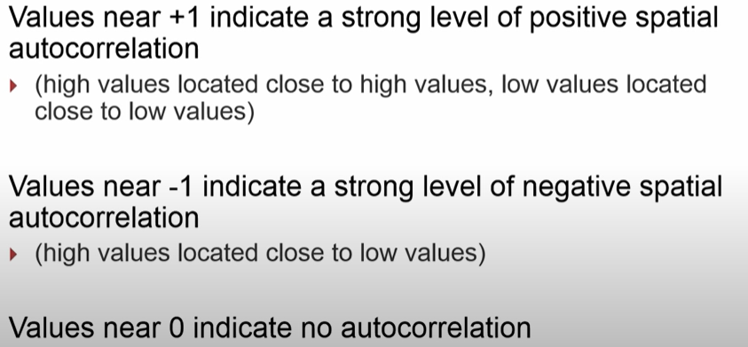

 | A | B | C | D | E | F
A |  | -0.99 | 0.60
B | -0.99 |  | -0.76 | 1.58
C | 0.60 | -0.76 |  | -0.97 | 1.42
D |  | 1.58 | -0.97 |  | -2.95 | 1.58
E |  |  | 1.42 | -2.95 |  | -2.33
F |  |  |  | 1.58 | -2.33
 |  |  |  |  |  | -5.6083333333

Paso 4

I | -0.18530756099
N | 6

